表紙
...
最終更新 |  | ご確認
MDSOL 石田

2023-02-08

←コピペ箇所
Revision

r01.00
...
←コピペ箇所
 | モジュール名 |  | 見積管理 | 文書番号 | Version | Rev.
 | ｻﾌﾞﾓｼﾞｭｰﾙ名 |  | Webシステム | M7-US-1140 | 1.0.0 | r00.00
 | Web受注入力
...
 | モジュール名 |  | 見積管理 | 文書番号 | Version | Rev.
 | ｻﾌﾞﾓｼﾞｭｰﾙ名 |  | Webシステム | M7-US-1140 | 1.0.0 | r00.00
 | Web受注入力
...
 |  |  |  |  |  |  | 文書番号 | Version
 |  |  |  |  |  |  | M7-US-1140 | 7.0.2
...

WEBテーブル関連図
Webシステム | 文書名 | モジュールID | MS |  | モジュール名 | 見積管理 | 文書番号 | Version | Rev.
 | アドオン設計書 | サブモジュールID | MSBB |  | サブモジュール名 | Webシステム | M7-US-1140 | 7.0.2 | 7.0
 | WEBテーブル関連図 | 表題 | MSBBPA070 |  | Web受注入力

 |  |  |  | WEBテーブル関連図

汎用マスタ
ワーキンググループＣＤ、製造場所

Web
mcframe7

（アドオン）
製品基本マスタ
品目マスタ（共通）
品目マスタ（会社）
品目詳細マスタ
品目格納先マスタ

製品CD
品目ＣＤ、
枝番１、枝番２、枝番３
※品目CD＝製品CD+枝番1
品目ＣＤ、
枝番１、枝番２、枝番３、会社
品目ＣＤ、
枝番１、枝番２、枝番３、
製造場所ＣＤ、発注先ＣＤ、
メーカＣＤ、依頼先場所ＣＤ、
ワーキンググループＣＤ、構成パタン、
適用開始日、会社ＣＤ
品目ＣＤ、
枝番１、枝番２、枝番３、
格納場所ＣＤ、会社ＣＤ

（アドオン）
見積計算書
（アドオン）
御見積書
（アドオン）
製品仕様マスタ

見積計算書NO(枝番含む)
得意先CD、案件NO
御見積書NO
得意先CD
品目ＣＤ、
枝番１、枝番２、枝番３
※品目CD＝製品CD+枝番1
（アドオン）
製品加工工程マスタ

製品CD、作業CD、
工程CD、WG、
製造場所、工程仕様01～10
材料１~6
品目工程マスタ
（アドオン）
工程仕様マスタ
（アドオン）
見積加工工程
（アドオン）
御見積書見積計算書
品目CD、
枝番１、枝番２、枝番３、
工程CD
御見積書NO、見積計算書NO
品目ＣＤ、
枝番１、枝番２、枝番３、
場所ＣＤ、工程パタン、
工程ＣＤ、工程連番、
適用開始日、会社ＣＤ
見積計算書NO、作業CD、
工程CD、WG、製造場所
工程仕様01～10
（アドオン）
製品加工材料マスタ

製品CD、工程CD、材料CD
材料区分、品目CD、枝番
工程工数マスタ
（アドオン）
御見積書明細(印字用)
BOMマスタ
品目ＣＤ、
枝番１、枝番２、枝番３、
場所ＣＤ、工程パタン、
工程ＣＤ、工程連番、
工数管理ＣＤ、適用開始日、
会社ＣＤ
御見積書NO、明細NO
品名、数量、単価、金額
材料行可変に伴いテーブル追加
ＢＯＭキー、
会社ＣＤ、ワーキンググループＣＤ、
親品目ＣＤ、
親枝番１、親枝番２、親枝番３、
構成パタン、
工程ＣＤ、
工程連番、
子品目ＣＤ、
子枝番１、子枝番２、子枝番３

品目マスタ（共通）

製品加工工程マスタの
材料に対応する品目

（アドオン）
製品ロット別単価マスタ
得意先別
販売単価マスタ

製品CD、明細NO、ロット数
得意先ＣＤ、
納品先ＣＤ、仕向先ＣＤ１、仕向先ＣＤ２、仕向先ＣＤ３、販売単価分類ＣＤ、
品目ＣＤ、
枝番１、枝番２、枝番３、
単位ＣＤ、ロット数量、
通貨ＣＤ、ワーキンググループＣＤ、
適用開始日、会社ＣＤ
確認点
御見積書で部材（身・蓋・仕切り）以外の商品(購入品：ひも等)や経費品が含まれている場合は、
現行は、受注をわけて入力しているか。
新基幹システムでは、１受注で入力可能。

（アドオン）
本支店単価マスタ

製品CD、明細NO、ロット数

Web
mcframe7

（アドオン）
受注関連テーブル

（アドオン）
受注
受注連携
受注ヘッダ
受注NO
得意先、売上部門
Web受注NO
得意先、受注部門

（アドオン）
受注明細
受注明細
Web受注NO、Web受注明細NO
手配NO、品目CD(製品CD)

受注NO、受注明細ＮＯ
得意先、売上部門
シート受注時のマスタ連携
シート受注は受注加工工程や受注明細からのマスタ連携となる。

受注加工工程
受注別の加工工程仕様のテーブル
加工品時
→工程備考、連絡のみメンテ可能。
※主に進捗確認画面から参照を想定。
シート受注時
→製品マスタと同様にメンテ可能。
（アドオン）
受注加工工程
（アドオン）
受注工程備考

Web受注NO、Web受注明細NO、作業CD
製品CD、工程CD、WG、
製造場所、工程仕様01～10、材料１~6

（アドオン）
受注加工材料

製品CD、工程CD、材料CD
材料区分、品目CD、枝番

材料行可変に伴いテーブル追加

レイアウト
 |  |  |  |  |  |  |  |  | 文書名
 |  |  |  |  |  |  |  |  | アドオン設計書
 |  |  |  |  |  |  |  |  | レイアウト
...
クリア
≫凡例
 |  |  |  |  |  |  |  |  |  |  |  |  |  |  | ・・・ |  | ボタン
 | 見積計算書№ |  |  |  |  |  |  |  |  |  |  |  |  |  | ・・・ |  | 検索項目(検索画面表示選択)
 | 品名 |  |  |  |  |  |  |  |  |  |  |  |  |  | ・・・ |  | 入力項目
 | 得意先 |  |  |  |  |  |  |  |  |  |  |  |  |  | ・・・ |  | 表示項目(得意先名称、原紙名等)
 | 操作種別 |  |  |  |  |  | ●登録 |  |  |  | ○訂正 |  |  |  | ・・・ |  | 選択項目(一つのみ選択可能)
 | 受注区分 |  |  |  |  |  |  |  |  |  |  |  |  |  | ・・・ |  | 選択項目(一つのみ選択可能)
 | 作業順 |  |  |  |  |  | ☑AAA |  |  |  | ☑BBB |  |  |  | ・・・ |  | 選択項目(複数選択可能)

決定事項 2022年6月13日 受注区分を追加し、画面を統一する方針とする。（シート受注時、購買品受注入力）

 | TOP画面
...
 |  | 操作種別 |  |  |  |  |  | ●登録 |  |  |  | ○訂正 |  |  |  | ○削除 |  |  | ○参照
 |  | 受注区分 |  |  |  |  |  |  |  |  |  |  |  |  |  |  | 得意先 |  |  |  |  |  |  |  |  |  |  |  |  |  |  |  |  |  |  |  | 手配NO
...
 |  |  |  |  |  |  |  |  |  |  |  |  |  |  |  |  |  |  |  |  |  |  |  |  |  |  |  |  |  |  |  |  |  |  |  |  | 受注区分
 |  |  |  |  |  |  |  |  |  |  |  |  |  |  |  |  |  |  |  |  |  |  |  |  |  |  |  |  |  |  |  |  |  |  |  |  | 数量
...
 |  |  |  |  |  |  |  |  |  |  |  |  |  |  |  |  |  |  |  |  |  |  |  |  |  |  |  |  |  |  |  |  |  |  |  |  | 宛名
昼積み、夜積み以外を設定した場合は、出荷日時の時間へ反映する
...
 |  | № |  | 手配NO1 |  |  | 手配NO2 |  |  | 手配NO3 |  |  | 製品CD/品目CD |  |  |  |  | CP品名1 |  |  |  | CP品名2 |  |  | 単位 |  | 数量 |  |  | 特値 |  | 個別単価 |  |  | ｾｯﾄ単価 |  |  | 客先納期 |  |  | 手配区分 |  | 納品先 |  |  | 納品先名 |  | 物流グループ | 預り売上 |  | 売上理由 | 受注№/受注明細№
 |  |  | 1 |  |  |  | 得意先CD |  |  | 案件№ |  |  |  |  |  |  |  | 味比べ3P箱 身 |  |  |  |  |  |  |  |  |  |  |  | □ |  |  |  |  |  |  |  |  |  |  |  |  |  |  |  |  |  |  |  | □
 |  |  | 2 |  |  |  | 得意先CD |  |  | 案件№ |  |  |  |  |  |  |  | 味比べ3P箱 蓋 |  |  |  |  |  |  |  |  |  |  |  | □ |  |  |  |  |  |  |  |  |  |  |  |  |  |  |  |  |  |  |  | □
 |  |  | 3 |  |  |  | 得意先CD |  |  | 案件№ |  |  |  |  |  |  |  | 味比べ3P箱 仕切り |  |  |  |  |  |  |  |  |  |  |  | □ |  |  |  |  |  |  |  |  |  |  | 仕入直送 |  |  |  |  |  |  |  |  | □

クリア
行コピー
行追加
行削除
▲
▼
受注伝票
次画面

 | 第２画面 |  |  |  |  | ※部材の種類分、第２画面が連続して表示される
 |  | 基本情報

 |  | 納品先 |  |  |  |  |  |  |  |  |  |  | 手配区分 |  |  |  |  |  |  |  |  |  |  | 預り売上 □ |  |  |  |  |  |  |  | 出荷日時

 |  | 売上WG |  |  |  | 30 名古屋 |  |  |  |  |  |  | 受注区分 |  |  |  |  |  |  |  |  |  |  |  |  | 製品区分 |  | 大 |  |  |  |  |  | 中 |  |  |  |  |  | 小
 |  | 手配NO |  |  |  |  |  |  |  |  |  |  | 案件NO
 |  | 得意先 |  |  |  |  |  |  |  |  |  |  |  |  |  |  |  |  |  |  | 客先納期
...
購買品受注入力の際に製品CD・版型NOの入力が必須
...
構成情報の入力は「補足説明資料_受注画面制御」参照
...
 |  |  |  |  |  |  |  |  |  |  |  |  |  |  |  |  |  |  |  |  |  |  |  |  |  |  |  |  |  |  |  |  |  |  |  |  |  |  |  |  |  |  |  |  |  |  |  | 特値 □

入力可否は「補足説明資料_受注画面制御」参照
 |  | 仕入情報
 |  | 巻きM |  |  |  |  |  |  |  |  |  |  |  | 発注単位 |  |  |  |  |  |  |  |  | 発注単価 |  |  |  |  |  |  |  | 発注先
...
 |  | 備考
 |  | 印刷備考 |  |  |  |  |  | FSC管理NO・1614 |  |  |  |  |  |  |  |  |  |  |  |  |  |  |  |  |  |  | 製造備考 |  |  |  |  | ｹﾞ7ｺｰﾄﾞ（文昌堂）支給 ｼｮｳﾜﾄﾞｳﾍ/4
 |  | 納入備考 |  |  |  |  |  | ｹﾞ7ｺｰﾄﾞ（文昌堂）支給 ｼｮｳﾜﾄﾞｳﾍ/4 |  |  |  |  |  |  |  |  |  |  |  |  |  |  |  |  |  |  | 伝票備考
 |  | 出荷備考１ |  |  |  |  |  | FSC.1614 オ＝ト |  |  |  |  |  |  |  |  |  |  |  |  |  |  |  |  |  |  | 出荷備考２ |  |  |  |  | ｼｮｳﾜﾄﾞｳ/7 ﾓﾁｺﾐ ｶｰﾄﾝ/11
 |  | 再製造備考 |  |  |  |  |  |  |  |  |  |  |  |  |  |  |  |  |  |  |  |  | 40byte

戻る
受注伝票
次画面
シート受注時のみ編集可能
工程選択は汎用マスタ.工程マスタのシート受注使用フラグが
設定されているもののみ表示
出荷時間より、加工予定日を算出

加工品時は、工程備考以外はメンテ不可
工程備考の初期値は、製品マスタより参照

 | ３ページ目：工程情報画面
 |  | 製品CD |  |  | 5372700017001 |  |  |  |  |  |  | 得意先 |  |  |  |  |  |  |  |  | 顧客品名 |  |  |  |  |  |  |  |  |  |  |  |  |  |  |  |  |  |  |  |  |  |  |  |  |  |  |  |  | 出荷日時 | 2022/8/30 12:00
 |  | ← 画面固定 →
 |  | 工程 |  | 工程名 |  |  | 作業 |  |  |  |  |  | WG |  | 号機／発注先 |  |  |  | 号機 変更 不可 |  | CP 配送 |  |  |  | 加工予定日 |  |  |  | 仕様／工程備考 |  |  |  |  |  |  |  |  |  |  |  |  |  |  |  |  |  |  |  | 版型 |  | 消耗品 | 外注費 | 製造設定 |  |  | △
 |  |  |  |  |  |  |  |  |  |  |  |  |  |  |  |  |  |  |  |  |  |  |  |  | 加工予定日 |  |  |  | 仕様1 |  |  | 仕様2 |  |  |  | 仕様3 |  |  | 仕様4 |  |  | 仕様5 |  |  | 仕様6 |  | 仕様7 |  | 版型№ |  | 消耗品 | 仕入単価 | ﾛｽ率 (%) | 台数 (枚) | LT (日)
 |  |  |  |  |  |  |  |  |  |  |  |  |  |  |  |  |  |  |  |  |  |  |  |  |  |  |  |  | 工程備考１ |  |  |  |  |  |  |  |  |  |  |  |  | 工程備考２ |  |  |  |  |  |  |  |  |  | 指値(本支店)
 |  | 0020 |  | 輪転（グラビア）1 |  |  | 00201 |  | （輪転）グラビア1 |  |  |  | 30 |  | 名古屋 輪転グラビア1号機 |  |  |  | □ |  | 移送 |  |  |  |  |  |  |  | 印刷CD |  |  | 印刷回数 |  |  |  | 色数 |  |  | ﾆｽ区分 |  |  | ﾏｰｸ断裁
 |  |  |  |  |  |  |  |  |  |  |  |  |  |  |  |  |  |  |  |  |  |  |  |  |  |  |  |  | 9507 |  |  | 1 |  |  |  | 3 |  |  | 1
 |  |  |  |  |  |  |  |  |  |  |  |  |  |  |  |  |  |  |  |  |  |  |  |  |  |  |  |  | 工程備考AAA |  |  |  |  |  |  |  |  |  |  |  |  | 工程備考BBB
 |  | 0110 |  | 片面コルゲータ |  |  | 01101 |  | 貼合 |  |  |  | 30 |  | 小牧工場 片面コルゲータ |  |  |  | □ |  | □ |  |  |  | 2022-08-28 |  |  |  |  |  |  | 全判巾 |  |  |  | 全判流れ |  |  | 巾変更
受注日以前の時、赤字に変更する
 |  |  |  |  |  |  |  |  |  |  |  |  |  |  |  |  |  |  |  |  |  |  |  |  |  |  |  |  |  |  |  | 1350 |  |  |  | 814 |  |  | 1:不可
売上WGと異なるとき、背景色ピンクに変更
 |  |  |  |  |  |  |  |  | コルスリ |  |  |  |  |  |  |  |  |  |  |  |  |  |  |  |  |  |  |  | 表巾 |  |  | ｽﾘｯﾀｰ巾1 |  |  |  | ｽﾘｯﾀｰ流れ1
 |  |  |  |  |  |  |  |  |  |  |  |  |  |  |  |  |  |  |  |  |  |  |  |  |  |  |  |  |  |  |  | 644 |  |  |  | 814
 |  |  |  |  |  |  |  |  |  |  |  |  |  |  |  |  |  |  |  |  |  |  |  |  |  |  |  |  | 工程備考AAA
...
 |  | 0940 |  | カートン手配1 |  |  | 09401 |  | ｶｰﾄﾝ手配1 |  |  |  | 40 |  | 外注：大栄DB |  |  |  | □ |  |  |  |  |  | 2022-08-30 |  |  |  | 縦 |  |  | 横 |  |  |  | 高さ |  |  | 入数 |  |  | 1.内寸 |  |  | 入れ方向 |  | 入れ子数 |  |  |  |  |  |  |  | 0
 |  |  |  |  |  |  |  |  |  |  |  |  |  |  |  |  |  |  |  |  |  |  |  |  |  |  |  |  | 793 |  |  | 285 |  |  |  | 270 |  |  | 200

 |  | 0950 |  | 包装1 |  |  | 09504 |  | カートン詰め |  |  |  | 40 |  | 九州 グルア30 |  |  |  | □ |  |  |  |  |  | 2022-08-30 |  |  |  | 包装区分 |  |  | 枚数 |  |  |  | ｶｰﾄﾝﾃｰﾌﾟ |  |  |  |  |  |  |  |  | ラベル |  | ラベル種№ |  |  |  |  |  |  |  | 0
 |  |  |  |  |  |  |  |  |  |  |  |  |  |  |  |  |  |  |  |  |  |  |  |  |  |  |  |  | カートン詰め |  |  | 200 |  |  |  | 1.Ｉ 貼 |  |  |  |  |  |  |  |  | 1.Facnetﾗﾍﾞﾙ

 |  | 0980 |  | 梱包1 |  |  | 09801 |  | 梱包1 |  |  |  | 40 |  | 九州 グルア30 |  |  |  | □ |  | 売上出荷 |  |  |  | 2022-08-30 |  |  |  | ﾊﾟﾚｯﾄ梱包 |  |  | パレット |  |  |  | 積数 |  |  | パレット巾 |  |  | パレット流 |  |  | 積み区分 |  |  |  |  |  |  |  |  |  | 0 |  | CP指摘 20220927 伊藤広 シート/原紙の出荷の際-梱包工程の作業に平積み/直積みが必要
 |  |  |  |  |  |  |  |  |  |  |  |  |  |  |  |  |  |  |  |  |  |  |  |  |  |  |  |  | 2.ﾗｯﾌﾟ |  |  | 6:支給ﾊﾟﾚ |  |  |  | 20/1パレット |  |  | 1100 |  |  | 1100 |  |  | 0.手積み |  |  |  |  |  |  |  |  |  |  |  | → （落合）現状はどこで指定されている？
 |  |  |  |  |  |  |  |  |  |  |  |  |  |  |  |  |  |  |  |  |  |  |  |  |  |  |  |  |  |  |  |  |  |  |  |  |  |  |  |  |  |  |  |  |  |  |  |  |  |  |  |  |  |  |  | ▽

戻る
行挿入
行削除
詳細入力
次画面

行挿入・行削除ボタンは、「補足説明資料_受注画面制御」で工程が編集可能となっている場合のみ表示
工程選択は汎用マスタ.工程マスタのシート受注使用フラグが
設定されているもののみ表示
...
 |  | 工程 |  | 工程名 |  |  |  |  |  |  | 前工程 |  |  |  |  |  |  |  |  | 材料 |  |  |  |  |  |  |  |  |  |  |  |  | 受給区分 |  |  |  |  |  | 受給単価 |  |  |  |  | △
 |  | 0760 |  | タンデム |  |  |  |  |  |  | 0660：検品１
 |  | 0800 |  | グルア |  |  |  |  |  |  | 0760：タンデム
 |  | 0800 |  | グルア |  |  |  |  |  |  |  |  |  |  |  |  |  |  |  | 連産品
 |  | 0941 |  | カートン手配2
 |  | 0950 |  | 包装1 |  |  |  |  |  |  | 0800：グルア
 |  |  |  |  |  |  |  |  |  |  | 0941：カートン手配２
 |  |  |  |  |  |  |  |  |  |  |  |  |  |  |  |  |  |  |  | 連産品
 |  | 0980 |  | 梱包1 |  |  |  |  |  |  | 0950：包装１

戻る
行挿入
行削除
更新

行挿入・行削除ボタンの制御は、「補足説明資料_受注画面制御」で材料情報が編集可能となっている場合のみ
...

Popupレイアウト
...
 |  |  |  |  |  |  |  |  |  |  |  |  |  |  |  |  | 工程備考BBB
 |  |  |  |  |  |  |  |  |  |  |  |  |  |  | ｽﾘｯﾀｰ2巾 |  | ｽﾘｯﾀｰ2流れ |  | ｺﾙｽﾘ
...
 |  |  |  |  |  |  |  |  |  |  |  |  |  |  |  |  | 工程備考123456
...
 |  |  |  |  |  |  |  |  |  |  |  |  |  |  |  |  | 外注
 |  |  |  |  |  |  |  |  |  |  |  |  |  | 10 |  |  | 仕入単価 |  | 2,000
...
 | 入庫先 |  |  |  | 名古屋合紙置き場
連産品一覧
→必要な場合のみ表示
※トムソン仕様 or 工程flg
...
 | № |  | 連産品 |  |  |  |  |  |  | 数量比率 |  | 次工程
 |  | 1 | 連産品① |  |  |  |  |  |  | 4
 |  | 2 | 連産品② |  |  |  |  |  |  | 2
 |  | 3
 |  | 4
 |  | 5
 |  | 6
...
行削除
行削除
行削除
行挿入
行挿入
行挿入
工程へ反映
...
シートの場合
 | 製品CD |  |  | 0022108801 |  |  |  |  | 得意先 |  | 095439 |  |  |  |  | 顧客品名 |  | もつ鍋化粧箱（海千様）
 | 工程 |  |  | 0110:片面コルゲータ

 | WG／号機／発注先 |  |  |  |  |  | 10 |  |  | 5362：●●工業 |  |  |  |  | 号機変更不可 |  |  |  |  | □ | CP配送区分

 | ﾁｪｯｸ |  | 作業 |  |  |  |  |  | 仕様 |  |  |  |  |  |  |  |  |  |  |  |  |  | 版型 | 消耗品
...
 |  |  |  |  |  |  |  |  | 工程備考AAA |  |  |  |  |  |  |  | 工程備考123456

 | 製造 |  |  |  |  |  |  |  |  |  |  |  |  |  |  |  | 外注 |  |  |  |  | 本支店
 | ﾛｽ率(%) |  |  |  |  | 10 |  | 台数(枚) |  |  | 10 |  | LT(日) | 10 |  |  | 仕入単価 |  | 2,000 |  |  | 指値 | 1,000

 | 入庫先 |  |  |  | 名古屋合紙置き場

行削除
行削除
行挿入
行挿入
工程へ反映

処理・サービス関連図
Webシステム |  | 文書名 | モジュールID | MS | モジュール名 | 見積管理 | 文書番号
 |  | アドオン設計書 | ｻﾌﾞﾓｼﾞｭｰﾙID | MSBB | ｻﾌﾞﾓｼﾞｭｰﾙ名 | Webシステム | M7-US-1140
 |  | 処理・サービス関連図 | 表題 | MSBBPA070 | Web受注入力

 | 検索処理
（アドオン）製品加工工程
（アドオン）製品加工材料
（アドオン）製品基本マスタ
 |  |  |  |  |  |  |  | REV5.0 製品基本マスタ重複削除

WEB受注
WEB受注明細
WEB受注加工工程
WEB受注工程備考
WEB受注加工材料

ID
受注入力

 | 更新処理
WEB受注加工工程
WEB受注
WEB受注明細
WEB受注工程備考
WEB受注加工材料

 | ファイル出力処理

受注ヘッダ
受注明細

 | シート受注、原紙工程ありの場合
製品マスタ連携

 | ファイル出力処理
品目格納先マスタ
品目マスタ
品目詳細マスタ
BOMマスタ

品目工程マスタ
工程工数マスタ
品目単位マスタ
...

検索入出力仕様
 | 文書番号 | Version
 | M7-US-1140 | 7.0.2
...
セット部品CD＝画面.製品CDで
対象データを取得する
...
説明
...
手配NOから受注NOを特定し、
対象の部材一覧を取得する
...
説明
...

受注基本ファイル
...
 |  |  |  |  | 活動区分 | 受注№ | 受注№(親) | 製造指令回数 | 部門(受注) | 部門(責任) | 受注区分 | 製品区分 | 受注日 | 納期(客先) | 納期時刻 | 得意先ｺｰﾄﾞ | 納入先ｺｰﾄﾞ | 品名1 | 品名2 | 注文№ | 段 | 原紙ｺｰﾄﾞ(表) | 印刷ｺｰﾄﾞ(表) | ｴﾝﾎﾞｽｺｰﾄﾞ(表) | 坪量(表)
物理名 | データ型 | Not Null | デフォルト | 備考 | JAKATU | JAJNO | JAJNOO | JAKAI | JAVMJ | JAVMM | JAJUK | JASHK | JAJDT | JANOKT | JANOKJ | JATKC | JANNC | JAHIN1 | JAHIN2 | JACHN | JADAN | JAGSC1 | JAPRC1 | JAEBC1 | JATUB1
JASHK | NUMERIC | Yes | 0
JAJDT | NUMERIC | Yes | 0 |  | SELECT * FROM CPOKD9.FJJ01P
JANOKT | NUMERIC | Yes | 0 |  | WHERE JAJNO = 21359948
JANOKJ | NUMERIC | Yes | 0
JATKC | NUMERIC | Yes | 0
JANNC | NUMERIC | Yes | 0 |  | 活動区分 | 受注№ | 受注№(親) | 製造指令回数 | 部門(受注) | 部門(責任) | 受注区分 | 製品区分 | 受注日 | 納期(客先) | 納期時刻 | 得意先ｺｰﾄﾞ | 納入先ｺｰﾄﾞ | 品名1 | 品名2 | 注文№ | 段 | 原紙ｺｰﾄﾞ(表) | 印刷ｺｰﾄﾞ(表) | ｴﾝﾎﾞｽｺｰﾄﾞ(表) | 坪量(表)
JAHIN1 | CHAR(32) | Yes | ' ' |  | JAKATU | JAJNO | JAJNOO | JAKAI | JAVMJ | JAVMM | JAJUK | JASHK | JAJDT | JANOKT | JANOKJ | JATKC | JANNC | JAHIN1 | JAHIN2 | JACHN | JADAN | JAGSC1 | JAPRC1 | JAEBC1 | JATUB1
JAHIN2 | CHAR(12) | Yes | ' ' |  | 0 | 21359948 | 21359948 | 1 | 6110 | 6120 | 1 | 12 | 20190215 | 20190225 | 2 | 65476 | 624626 | 宅配用ﾀﾞﾝﾎﾞｰﾙ箱【ﾎﾟｰﾁ小】 | 本体 | 00112496 | G | C5 | 0000 | 00 | 160
JACHN | CHAR(14) | Yes | ' '
JADAN | CHAR(1) | Yes | ' '
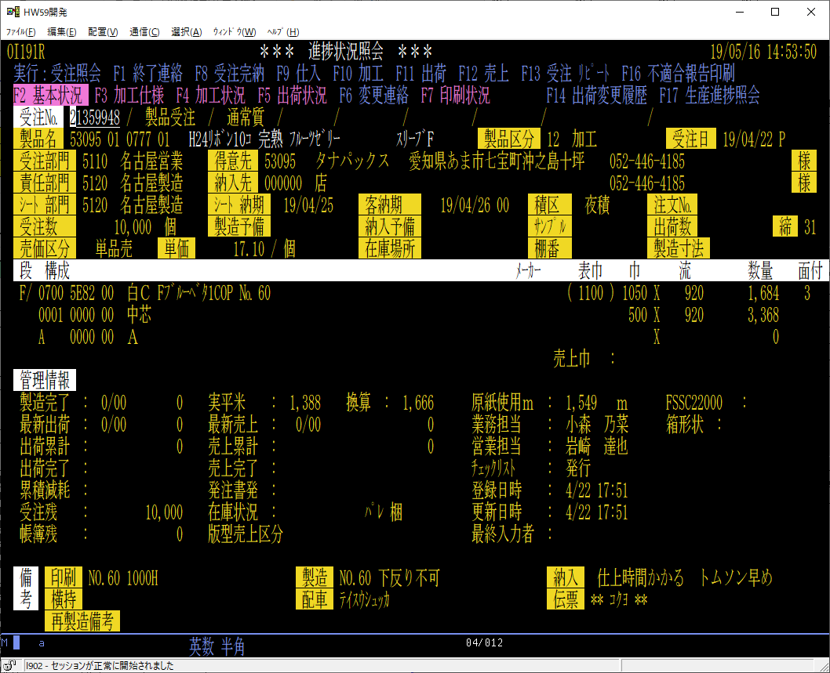
JAGSC1 | CHAR(4) | Yes | ' '
JAPRC1 | CHAR(4) | Yes | ' '
JAEBC1 | CHAR(2) | Yes | ' '
JATUB1 | NUMERIC | Yes | 0
JAZRK1 | CHAR(1) | Yes | ' '
JAGSK1 | CHAR(1) | Yes | ' '
JAGLK1 | CHAR(2) | Yes | ' '
JAPRK1 | CHAR(1) | Yes | ' '
JAEBK1 | CHAR(1) | Yes | ' '
JAGSC2 | CHAR(4) | Yes | ' '
JAPRC2 | CHAR(4) | Yes | ' '
JAEBC2 | CHAR(2) | Yes | ' '
JATUB2 | NUMERIC | Yes | 0
JAZRK2 | CHAR(1) | Yes | ' '
JAGSK2 | CHAR(1) | Yes | ' '
JAGLK2 | CHAR(2) | Yes | ' '
JAPRK2 | CHAR(4) | Yes | ' '
JAEBK2 | CHAR(1) | Yes | ' '
JAGSC3 | CHAR(4) | Yes | ' '
JAPRC3 | CHAR(4) | Yes | ' '
JAEBC3 | CHAR(2) | Yes | ' '
JATUB3 | NUMERIC | Yes | 0
JAZRK3 | CHAR(1) | Yes | ' '
JAGSK3 | CHAR(1) | Yes | ' '
JAGLK3 | CHAR(2) | Yes | ' '
JAPRK3 | CHAR(4) | Yes | ' '
JAEBK3 | CHAR(1) | Yes | ' '
JAPPE | NUMERIC | Yes | 0 | 0:ｲｶﾞｲ 1:ﾊﾟﾋﾟｴ
JAPPE1 | NUMERIC | Yes | 0
JAPPE2 | NUMERIC | Yes | 0
JAPPE3 | NUMERIC | Yes | 0
JAMKC1 | NUMERIC | Yes | 0
JAMKC2 | NUMERIC | Yes | 0
JAMKC3 | NUMERIC | Yes | 0
JAHAB1 | NUMERIC | Yes | 0
JANGR1 | NUMERIC | Yes | 0
JASRY1 | DECIMAL(9, 0) | Yes | 0
JAHAB2 | NUMERIC | Yes | 0
JANGR2 | NUMERIC | Yes | 0
JASRY2 | DECIMAL(9, 0) | Yes | 0
JAHAB3 | NUMERIC | Yes | 0
JANGR3 | NUMERIC | Yes | 0
JASRY3 | DECIMAL(9, 0) | Yes | 0
JAHAB4 | NUMERIC | Yes | 0
JAHABJ | NUMERIC | Yes | 0
JANGRJ | NUMERIC | Yes | 0
JASRYJ | DECIMAL(9, 0) | Yes | 0
JASTK | CHAR(1) | Yes | ' ' | 1:ﾍｲﾍﾞｲ 2:ﾏｲ 3:ﾎﾝ 4:ｺ 5:ﾗﾑ 6:ﾚﾝ 7:ﾘﾂ 8:ﾒｰﾄﾙ
JAKOK | NUMERIC | Yes | 0 | 0:ﾅｼ 1:ﾐﾐｵﾄｼ 2:ﾏﾊﾝｻｲ 3:ｲ 4:ｹｼｮｳﾊﾝｻｲ
JAMIS | NUMERIC | Yes | 0
JADSK | NUMERIC | Yes | 0 | 0:ﾀﾞｲ 1:ｼｮｳ(ｶﾞｲﾁｭｳ)
JABIKB | CHAR(32) | Yes | ' '
JABIKS | CHAR(32) | Yes | ' '
JABIKN | CHAR(32) | Yes | ' '
JAUTN | DECIMAL(9, 2) | Yes | 0
JATTK | CHAR(1) | Yes | ' ' | 1:ﾍｲﾍﾞｲ 2:ﾏｲ 3:ﾎﾝ 4:ｺ 5:ﾗﾑ 6:ﾚﾝ 7:ﾘﾂ 8:ﾒｰﾄﾙ
JATNK | NUMERIC | Yes | 0 | 0:ﾂｳｼﾞｮｳ 1:ﾄｸﾈ
JAATK | NUMERIC | Yes | 0 | 0:ﾂｳｼﾞｮｳ 1:ｱﾄｼｮﾘ
JAJTN | NUMERIC | Yes | 0
JAWIDJ | CHAR(10) | Yes | ' '
JAJTD | NUMERIC | Yes | 0
JAJNT | NUMERIC | Yes | 0
JALDT | NUMERIC | Yes | 0
JALTM | NUMERIC | Yes | 0 |  | ■変則スリッタの場合
JASKK | NUMERIC | Yes | 0 | 1:ｼｰﾄ 2:ｶｺｳ 3:ｺｳﾊﾞｲ ｱｿｰﾄ
JAROK | NUMERIC | Yes | 0 | 0:ｲｶﾞｲ 1:ﾘｮｳﾒﾝ 2:ｶﾀﾒﾝ | 活動区分 | 受注№ | 受注№(親) | 製造指令回数 | 部門(受注) | 部門(責任) | 受注区分 | 製品区分 | 受注日 | 納期(客先) | 納期時刻 | 得意先ｺｰﾄﾞ | 納入先ｺｰﾄﾞ | 品名1 | 品名2 | 注文№ | 段 | 原紙ｺｰﾄﾞ(表) | 印刷ｺｰﾄﾞ(表) | ｴﾝﾎﾞｽｺｰﾄﾞ(表) | 坪量(表)
JATNC | NUMERIC | Yes | 0 |  | JAKATU | JAJNO | JAJNOO | JAKAI | JAVMJ | JAVMM | JAJUK | JASHK | JAJDT | JANOKT | JANOKJ | JATKC | JANNC | JAHIN1 | JAHIN2 | JACHN | JADAN | JAGSC1 | JAPRC1 | JAEBC1 | JATUB1
JAJMM | DECIMAL(11, 0) | Yes | 0 |  | 0 | 12862423 | 0 | 1 | 2110 | 3120 | 1 | 11 | 20090427 | 20090430 | 8 | 39682 | 0 |  |  |  | E | 0925 | 0000 | 00 | 170
JAJKG | DECIMAL(7, 0) | Yes | 0 |  | 0 | 12876567 | 0 | 1 | 3110 | 3120 | 1 | 11 | 20090611 | 20090615 | 9 | 34023 | 300797 |  |  |  | E | 0600 | 3105 | 00 | 180
...

受注加工ファイル
...
 |  |  |  |  |  | 活動区分 | 受注№ | 受注№(親) | 工程ｺｰﾄﾞ | 仕様1 | 仕様2 | 仕様3 | 仕様4 | 仕様5 | 仕様6 | 仕様7 | 仕様8 | 所要量 | 数量単位 | 色数 | 製造指示数量 | 標準加工賃 | 納期(工程) | 加工先ｺｰﾄﾞ | 横持伝票CP納品 | 版№
論理名 | 物理名 | データ型 | Not Null | デフォルト | 備考 | JBKATU | JBJNO | JBJNOO | JBKTC | JBSIY1 | JBSIY2 | JBSIY3 | JBSIY4 | JBSIY5 | JBSIY6 | JBSIY7 | JBSIY8 | JBSMS | JBSTK | JBIRO | JBSSS | JBKTI | JBNOKK | JBKKC | JBYKK | JBHAN
最終更新時刻 | JBLTM | NUMERIC | Yes | 0 |  | ORDER BY JBKTC
仕入品目(大区分) | JBSMB | NUMERIC | Yes | 0
仕入品目(小区分) | JBSML | NUMERIC | Yes | 0 |  | JBBIKK | JBBI2K
最終更新日付(加工実績) | JBLDTK | NUMERIC | Yes | 0
最終更新時刻(加工実績) | JBLTMK | NUMERIC | Yes | 0
加工実績日(外注) | JBKZDG | NUMERIC | Yes | 0 |  | HSEｽﾐ､ｷｭｳ08L15182
加工実績数量 | JBKZS | DECIMAL(7, 0) | Yes | 0 | 使用していない | ｶﾒﾗ ｼｱｹﾞｼﾞｶﾝｶｶﾙ｡ﾄﾑｿﾝﾊﾔ | ﾒ
加工実績数量(累積) | JBKZSR | DECIMAL(7, 0) | Yes | 0 | 使用していない | S200
加工先ｺｰﾄﾞ(実績) | JBKKCZ | NUMERIC | Yes | 0 |  | ｼｮｳｼﾞｭｳｼﾞ ﾄｸｼｮｳ | ｹｯｿｸﾋﾓｱｵ
加工仕入日 | JBIID | NUMERIC | Yes | 0
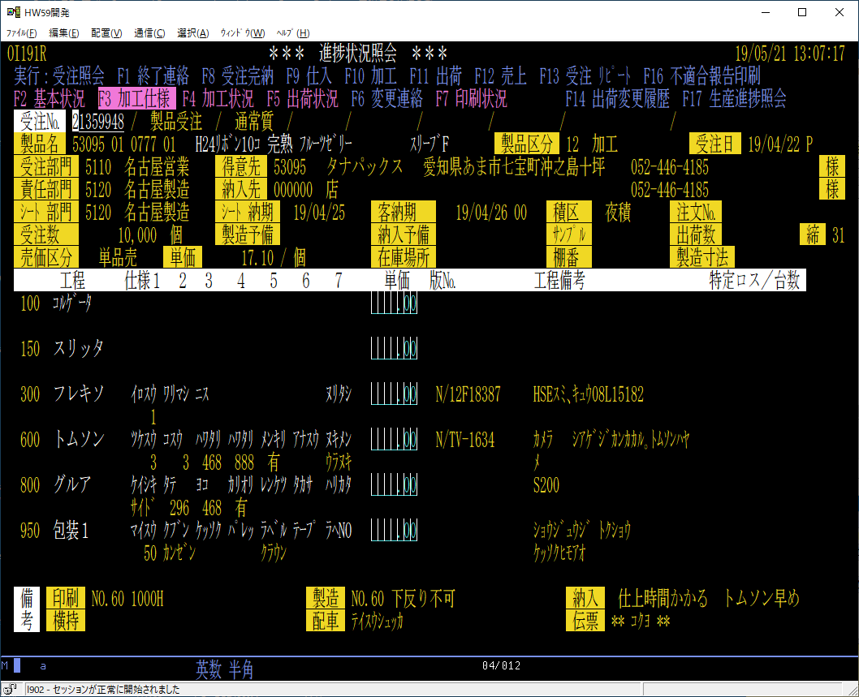
仕入先ｺｰﾄﾞ | JBSRC | NUMERIC | Yes | 0
加工実績数量 | JBZIS | DECIMAL(7, 0) | Yes | 0
加工実績数量(累積) | JBZISR | DECIMAL(7, 0) | Yes | 0
加工仕入数量 | JBSIS | DECIMAL(7, 0) | Yes | 0
加工仕入数量(累積) | JBSISR | DECIMAL(7, 0) | Yes | 0
加工優先区分 | JBKYK | NUMERIC | Yes | 0 | 1:ﾕｳｾﾝ
備考２(工程) | JBBI2K | CHAR(24) | Yes | ' '
見積加工単価 | JBMMKT | NUMERIC | Yes | 0
加工納期時刻 | JBNKKJ | NUMERIC | Yes | 0
加工指示№ | JBSSNK | NUMERIC | Yes | 0 | 工程＋加工予定日の中で作業する受注Noの順序
加工発注書発行ﾌﾗｸﾞ | JBKHHF | NUMERIC | Yes | 0 | 0:ﾐｼｮﾘ 1:ﾊｯｺｳｽﾞﾐ
標準指示数量 | JBSSSY | DECIMAL(7, 0) | Yes | 0
ﾛｽ率(%) | JBLOS | DECIMAL(3, 2) | Yes | 0
台数 | JBDAI | NUMERIC | Yes | 0
構成数量 | JBKSSU | NUMERIC | Yes | 0
ﾒｰｶｰ品番 | JBMHNO | CHAR(18) | Yes | ' '
ﾒｰｶｰ品名 | JBMHNM | CHAR(48) | Yes | ' '
ラベル発行ﾌﾗｸﾞ | JBLBLF | NUMERIC | Yes | 0
配車指示回数 | JBHSK | NUMERIC | Yes | 0
未加工廃棄数 | JBMKSH | DECIMAL(7, 0) | Yes | 0
良品廃棄数 | JBKGSH | DECIMAL(7, 0) | Yes | 0
工程負荷日数 | JBKFD | NUMERIC | Yes | 0 | ｺｳﾃｲﾉｳｷ ｻﾝｼｭﾂﾖｳ
ｺｰﾄﾎﾞｰﾙ受注№(在庫) | JBJNOZ | NUMERIC | Yes | 0
部門(工程責任) | JBVMMK | NUMERIC | Yes | 0
仕様9 | JBSIY9 | NUMERIC | Yes | 0
仕様10 | JBSI10 | NUMERIC | Yes | 0
仕様11 | JBSI11 | NUMERIC | Yes | 0
仕様15 | JBSI12 | NUMERIC | Yes | 0
仕様13 | JBSI13 | NUMERIC | Yes | 0
仕様14 | JBSI14 | NUMERIC | Yes | 0
仕様15 | JBSI15 | NUMERIC | Yes | 0
最終完了日 | JBKNDS | NUMERIC | Yes | 0
...
 |  |  |  |  |  | 活動区分 | 受注№ | 受注№(親) | 工程ｺｰﾄﾞ | 仕様1 | 仕様2 | 仕様3 | 仕様4 | 仕様5 | 仕様6 | 仕様7 | 仕様8 | 所要量 | 数量単位 | 色数 | 製造指示数量 | 標準加工賃 | 納期(工程) | 加工先ｺｰﾄﾞ | 横持伝票CP納品 | 版№
論理名 | 物理名 | データ型 | Not Null | デフォルト | 備考 | JBKATU | JBJNO | JBJNOO | JBKTC | JBSIY1 | JBSIY2 | JBSIY3 | JBSIY4 | JBSIY5 | JBSIY6 | JBSIY7 | JBSIY8 | JBSMS | JBSTK | JBIRO | JBSSS | JBKTI | JBNOKK | JBKKC | JBYKK | JBHAN
インデックス名 | カラムリスト |  | 主キー | ユニーク | 備考
...
 |  |  |  |  |  | 活動区分 | 受注№ | 受注№(親) | 工程ｺｰﾄﾞ | 仕様1 | 仕様2 | 仕様3 | 仕様4 | 仕様5 | 仕様6 | 仕様7 | 仕様8 | 所要量 | 数量単位 | 色数 | 製造指示数量 | 標準加工賃 | 納期(工程) | 加工先ｺｰﾄﾞ | 横持伝票CP納品 | 版№
論理名 | 物理名 | データ型 | Not Null | デフォルト | 備考 | JBKATU | JBJNO | JBJNOO | JBKTC | JBSIY1 | JBSIY2 | JBSIY3 | JBSIY4 | JBSIY5 | JBSIY6 | JBSIY7 | JBSIY8 | JBSMS | JBSTK | JBIRO | JBSSS | JBKTI | JBNOKK | JBKKC | JBYKK | JBHAN
制約名 | 種類 | 制約定義
...
 |  |  |  |  |  | 活動区分 | 受注№ | 受注№(親) | 工程ｺｰﾄﾞ | 仕様1 | 仕様2 | 仕様3 | 仕様4 | 仕様5 | 仕様6 | 仕様7 | 仕様8 | 所要量 | 数量単位 | 色数 | 製造指示数量 | 標準加工賃 | 納期(工程) | 加工先ｺｰﾄﾞ | 横持伝票CP納品 | 版№
論理名 | 物理名 | データ型 | Not Null | デフォルト | 備考 | JBKATU | JBJNO | JBJNOO | JBKTC | JBSIY1 | JBSIY2 | JBSIY3 | JBSIY4 | JBSIY5 | JBSIY6 | JBSIY7 | JBSIY8 | JBSMS | JBSTK | JBIRO | JBSSS | JBKTI | JBNOKK | JBKKC | JBYKK | JBHAN
外部キー名 | カラムリスト |  | 参照先テーブル名 |  | 参照先カラムリスト
...
 |  |  |  |  |  | 活動区分 | 受注№ | 受注№(親) | 工程ｺｰﾄﾞ | 仕様1 | 仕様2 | 仕様3 | 仕様4 | 仕様5 | 仕様6 | 仕様7 | 仕様8 | 所要量 | 数量単位 | 色数 | 製造指示数量 | 標準加工賃 | 納期(工程) | 加工先ｺｰﾄﾞ | 横持伝票CP納品 | 版№
論理名 | 物理名 | データ型 | Not Null | デフォルト | 備考 | JBKATU | JBJNO | JBJNOO | JBKTC | JBSIY1 | JBSIY2 | JBSIY3 | JBSIY4 | JBSIY5 | JBSIY6 | JBSIY7 | JBSIY8 | JBSMS | JBSTK | JBIRO | JBSSS | JBKTI | JBNOKK | JBKKC | JBYKK | JBHAN
外部キー名 | カラムリスト |  | 参照元テーブル名 |  | 参照元カラムリスト
...
 |  |  |  |  |  | 活動区分 | 受注№ | 受注№(親) | 工程ｺｰﾄﾞ | 仕様1 | 仕様2 | 仕様3 | 仕様4 | 仕様5 | 仕様6 | 仕様7 | 仕様8 | 所要量 | 数量単位 | 色数 | 製造指示数量 | 標準加工賃 | 納期(工程) | 加工先ｺｰﾄﾞ | 横持伝票CP納品 | 版№
論理名 | 物理名 | データ型 | Not Null | デフォルト | 備考 | JBKATU | JBJNO | JBJNOO | JBKTC | JBSIY1 | JBSIY2 | JBSIY3 | JBSIY4 | JBSIY5 | JBSIY6 | JBSIY7 | JBSIY8 | JBSMS | JBSTK | JBIRO | JBSSS | JBKTI | JBNOKK | JBKKC | JBYKK | JBHAN
プロパティ名 |  | プロパティ値
TABLE_NAME |  | FJJ02P
TABLE_OWNER |  | QPGMR
TABLE_TYPE |  | P
COLUMN_COUNT |  | 74
ROW_LENGTH |  | 418
TABLE_TEXT |  | 受注加工ファイル
LONG_COMMENT
TABLE_SCHEMA |  | CPOKD9
LAST_ALTERED_TIMESTAMP |  | 2018-09-27-08.01.24.406000
SYSTEM_TABLE_NAME |  | FJJ02P
SYSTEM_TABLE_SCHEMA |  | CPOKD9
FILE_TYPE |  | D
BASE_TABLE_CATALOG
BASE_TABLE_SCHEMA
BASE_TABLE_NAME
BASE_TABLE_MEMBER
SYSTEM_TABLE |  | N
SELECT_OMIT |  | N
IS_INSERTABLE_INTO |  | YES
...

